Bestellformular
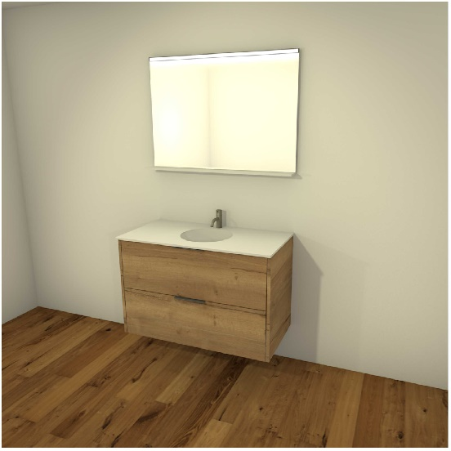
Bigler Badmöbel-Bestellung

 | Anschrift Wiederverkäufer |  |  | Anschrift Kunde / Objekt
Name |  |  | Name
Adresse |  |  | Adresse
PLZ, Ort |  |  | PLZ, Ort

E-Mail |  |  | E-Mail

Telefon |  |  | Telefon

Mobile |  |  | Mobile

Lieferort |  |  | Etage

Liefertermin |  |  | Kom.

Bestellung

Ausführung / Typ | Frontmaterial | Griff | Höhe | Breite | Tiefe | Bemerkung / Ort / Kom. | Anzahl | Preis | Totalpreis
 |  |  | in mm | in mm | in mm |  |  | inkl. MWSt. | inkl. MWSt.
 |  | Bei Spiegelschrank KEIN Griff | •Masse können überschrieben werden
… | … | … | 0 | 0 | 0 |  | 0 | 0.00 | 0.00

… | … | … | 0 | 0 | 0 |  | 0 | 0.00 | 0.00

… | … | … | 0 | 0 | 0 |  | 0 | 0.00 | 0.00

… | … | … | 0 | 0 | 0 |  | 0 | 0.00 | 0.00

… | … | … | 0 | 0 | 0 |  | 0 | 0.00 | 0.00

… | … | … | 0 | 0 | 0 |  | 0 | 0.00 | 0.00

… | … | … | 0 | 0 | 0 |  | 0 | 0.00 | 0.00

… | … | … | 0 | 0 | 0 |  | 0 | 0.00 | 0.00

… | … | … | 0 | 0 | 0 |  | 0 | 0.00 | 0.00

… | … | … | 0 | 0 | 0 |  | 0 | 0.00 | 0.00

… | … | … | 0 | 0 | 0 |  | 0 | 0.00 | 0.00

… | … | … | 0 | 0 | 0 |  | 0 | 0.00 | 0.00

 |  |  |  |  |  |  |  | Gesamttotal inkl. MWSt | 0.00

Zusatz-Dienstleistungen
 |  |  |  |  |  |  | Anzahl |  | Preis
 |  |  |  |  |  |  |  |  | inkl. MWSt.
Montage
… |  |  |  |  |  |  | 0 |  | 0.00

Anfahrt für Lieferung
… |  |  |  |  |  |  | 0 |  | 0.00

Bemerkungen / Notizen

 |  |  |  |  |  |  |  | Gesamttotal inkl. MWSt | 0.00

Bestellung senden an folgende Mailadresse | bestellung@bigler-schreinerei.ch |  |  |  |  |  |  | Gesamttotal Möbelteile und Dienstleistungen | 0.00

 |  |  |  |  |  |  |  | MWST. von 8.1% | 0.00
 |  |  |  |  |  |  |  | exkl. MWSt. | 0.00

Bestell-Ansicht
Ihre Auswahl
Spiegelschrank |  | Waschtisch |  | Material Front |  | Wellengriff
 | Typ OS l nur Spiegel |  | Typ T1 l Unterschrank 1-türig |  | wilde Eiche |  | Wellengriff l Edelstahl
 | 
 | Typ O1 l Oberschrank 1-türig mit Spiegel |  | Typ T2 l Unterschrank 2-türig |  | ruhige Akazie |  | Wellengriff l Metallic Braun
 |  |  | 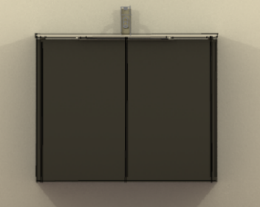
 | Typ O2 l Oberschrank 2-türig mit Spiegel |  | Typ S2 l Unterschrank mit 2 Schubladen |  | edles Weiss |  | Wellengriff l Metallic Grau
 |  |  | 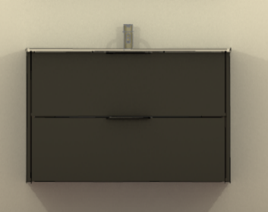
 | Typ O3 l Oberschrank 3-türig mit Spiegel |  | Typ S4 l Unterschrank mit 4 Schubladen |  | helles Mocca |  | Wellengriff l Schwarz
 |  |  | 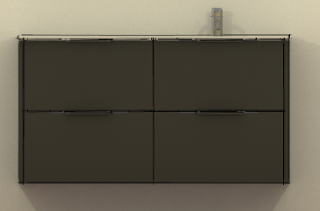
 | Link zur Ausstellung |  | Typ S5 l Unterschrank mit 5 Schubladen |  | dunkles Titan |  | Wellengriff l Weiss
 |  |  | 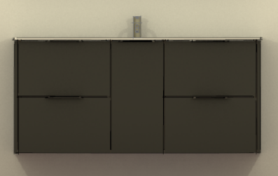

Bestellung senden an folgende Mailadresse |  | bestellung@bigler-schreinerei.ch

